List
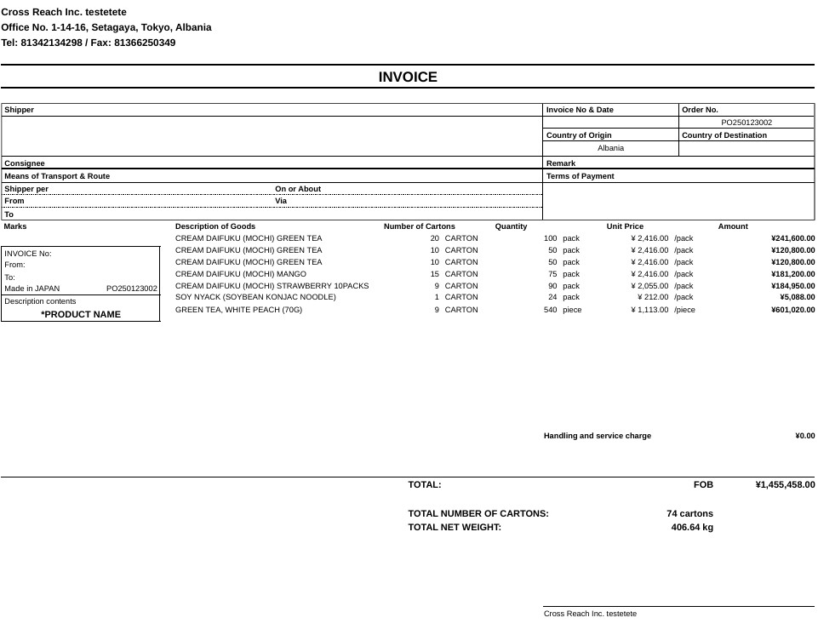
No | Title | 詳細 | Sample | DBにあるか | 補足
1 | Shipper | SHIPPER/EXPORTER:(1) 輸出者情報：会社で作成されるインボイスですと、通常この辺りに会社ロゴ、社名、住所、電話番 | Cross Reach Inc. testetete | 〇
 |  | 号、FAX等が記載されます。個人ですと、住所等が署名欄に記載されることもあるようです。 | Office No. 1-14-16, Setagaya, Tokyo, Albania
 |  |  | Tel: 81342134298 / Fax: 81366250349
2 | Invoice No | インボイス番号[INVOICE NO.]：輸出者により独自の番号が記載されます。 | PO250123002 | 自動
3 | Date | 作成年月日[DATE]：インボイスが作成される年月日です。DATE OF EXPORTATION |  | 自動
4 | INVOICE OF | 品名[INVOICE OF]：輸出される商品が多くあるのであれば、代表的な商品名に加えて、“&ETC” のように記載し、詳しい商品説明は下部の[DESCRIPTION OF GOODS]の欄に記載します |  | 手動 | 無くてもよい気がする
3 | Order No. | オーダー番号 |  | 手動
4 | Country of Origin | 原産地[COUNTRY OF ORIGIN]：最近では、原産地は日本ばかりとは限りませんね。現地で関税率が決定される際の必要情報となります | Japan | 〇 | 商品毎のデータを取得する
5 | COUNTRY OF EXPORT: | 出国国 |  | 〇
6 | Country of Destination | COUNTRY OF ULTIMATE DESTINATION: 最終目的地国 | Albania | 〇
7 | REASON FOR EXPORT | REASON FOR EXPORT: 輸出理由（個人的な贈り物、修理のための返品など） |  | 手動
8 | Consignee | 輸入者名、住所[MESSRS]：[MESSRS]ではなく、[SHIPPED TO] ですとか、[ACCOUNTEE]、[CONSIGNEE]等が記載されることがあります。 |  | 〇
9 | INTERNATIONAL AIR WAYBILL NO | 国際航空貨物運送状番号 |  | 手動
10 | Remark | 備考 |  | 手動
11 | Terms of Payment | 支払条件[PAYMENT]：PAYMENT METHOD: 支払方法 |  | 〇
12 | Shipper per | 船名[SHIPPED PER]：海上貨物の場合はこの欄に船名が記載されます。航空貨物の場合は“AIR” あるいは “AIR FREIGHT” のように記載し、別欄で航空便情報を記載します。 |  | 手動
13 | On or About | 出港予定日[ON OR ABOUT] ：[ON OR ABOUT] 以外に [ON] だけの記載もあります。 |  | 〇
14 | From | 出港地FROM] |  | 〇
15 | Via | 途中経由地 |  | 〇
16 | To | 仕向地[TO] |  | 〇
17 | Marks | ケースマーク[MARKS & NOS.]：梱包物に記載されるケースマーク。[CASE MARK]のようにも |  | 〇 | 顧客によって修正したい場合がある
18 | Shipping Mark | 荷印 (Shipping Mark) パレットマーク | パレット用のマークを記載 | 手動
19 | Description of Goods | 品名[DESCRIPTION OF GOODS]：輸出される商品に関して、品番・型番等を具体的に記 | CREAM DAIFUKU (MOCHI) GREEN TEA | 〇 | セット
20 | Number of Cartons | カートン数 | 20 CARTON | 〇 | セット
21 | HS code | HSコード (Harmonized System code) |  | 〇 | セット
22 | Type of Packaging | 梱包形態 (Type of Packaging): |  | 〇 | セット
23 | Quantity | 数量[QUANTITY]：[PCE], [KG]とかの輸出する数量単位も同時に記載されます。 | 100 pack | 〇 | セット
24 | Unit Price | 単価[UNIT PRICE]：通貨コードと共に記載します。ドル($)でもアメリカドルだけではありませんの | ¥XXX /pack | 〇 | セット
25 | Amount | 金額[AMOUNT]：単価と同様の記載になります。なお税関への申告価格はFOB（Free onBoard）価格となります | ¥XXXX | 〇 | セット
26 | Handling and service charge |  | ¥0.00 | 〇
27 | TOTAL |  | FOB | 〇 | トータル
28 |  |  | ¥XXXX | 〇 | トータル
29 | TOTAL NUMBER OF CARTONS | トータルのカートン数 |  | 〇
30 | TOTAL NET WEIGHT | トータルのネットウェイト数 |  | 〇
31 | 貿易条件 (Incoterms) |  |  | 〇
32 | 保険 (Insurance): | 保険の詳細 |  | 手動
33 | signature | 署名欄：自筆の署名が必要です。肩書きがあれば記載されます。
34 |  | 無償[SAMPLES…….]：無償の場合は[NO COMMERCIAL VALUE, VALUE FORCUSTOMS PURPOSE ONLY]の記述が必要です。また、無償であっても、申告価格の記載は必 | 備考に書くことが多い | 手動→Remarks

